Questão_26
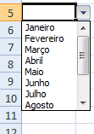
Avançado

Use a validação de dados para criar uma lista com os meses do ano (Janeiro a Dezembro) no intervalo de B6:B15
Conforme ilustra a figura.

Questão_31
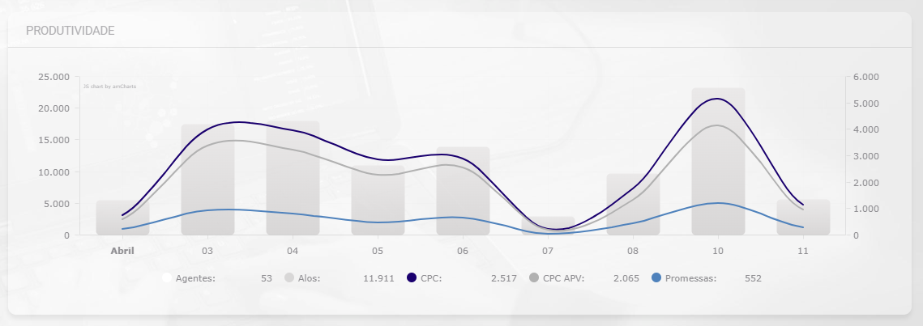
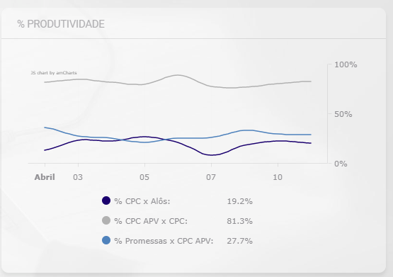
Avançado

Crie uma visão como o exemplo abaixo, utilizando a base de dados da aba "Base Questão_31" utilizando amcharts, node e angular.

